Transposed
 | Группа | Style/Color | Style | Color | Страна по ГТД | ГТД | Состав | Пол | Цена | Код команды | Команда | Лига | O/S | 56 | 57 | 58 | СУММА
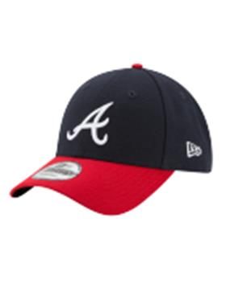 |  | 10047507NAVY | 10047507 | NAVY | БАНГЛАДЕШ | 10013160/090622/3291500/1 | 100% Полиэстер | унисекс | 1626.27 | ATLBRA | Atlanta Braves | MLB | 24 |  |  |  | 39030.48
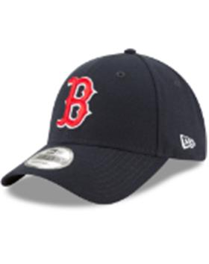 |  | 10047511OTC | 10047511 | OTC | БАНГЛАДЕШ | 10013160/090622/3291500/1 | 100% Полиэстер | унисекс | 1380.8866667 | BOSRED | Boston Red Sox | MLB | 18 |  |  |  | 24855.96
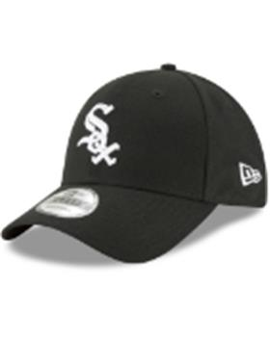 |  | 10047515BLKWHI | 10047515 | BLKWHI | БАНГЛАДЕШ | 10013160/090622/3291500/1 | 100% Полиэстер | унисекс | 1380.8866667 | CHIWHI | Chicago White Socks | MLB | 18 |  |  |  | 24855.96
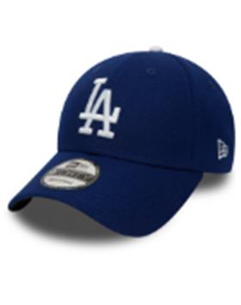 |  | 10047531GM | 10047531 | GM | БАНГЛАДЕШ | 10013160/090622/3291500/1 | 100% Полиэстер | унисекс | 1668.6184615 | LOSDOD | Los Angeles Dodgers | MLB | 26 |  |  |  | 43384.08
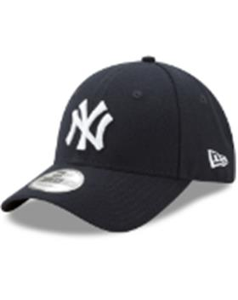 |  | 10047538NAVY | 10047538 | NAVY | БАНГЛАДЕШ | 10013160/090622/3291500/1 | 100% Полиэстер | унисекс | 1379.8887097 | NEYYAN | New York Yankees | MLB | 62 |  |  |  | 85553.1
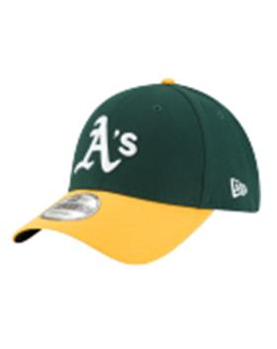 |  | 10047540GRN | 10047540 | GRN | БАНГЛАДЕШ | 10013160/090622/3291500/1 | 100% Полиэстер | унисекс | 1368.512 | OAKATH | Oakland Athletics | MLB | 30 |  |  |  | 41055.36
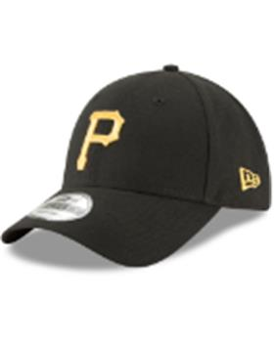 |  | 10047544OTC | 10047544 | OTC | БАНГЛАДЕШ | 10013160/090622/3291500/1 | 100% Полиэстер | унисекс | 1368.512 | PITPIR | PITTSBURGH PIRATES | MLB | 15 |  |  |  | 20527.68
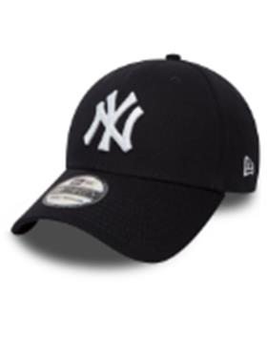 |  | 10145636NVYWHT | 10145636 | NVYWHT | БАНГЛАДЕШ | 10013160/090622/3291500/1 | 97% Хлопок - 3% Эластан | унисекс | 1513.058 | NEYYAN | New York Yankees | MLB |  | 15 |  | 20 | 52957.03
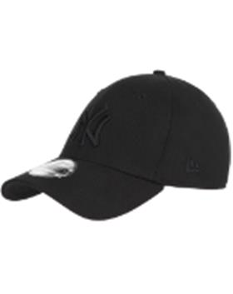 |  | 10145637BLKBLK | 10145637 | BLKBLK | БАНГЛАДЕШ | 10702070/060921/0281005/1 | 97% Хлопок - 3% Эластан | унисекс | 1513.058 | NEYYAN | New York Yankees | MLB |  | 15 |  | 20 | 52957.03
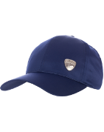 |  | 10145638BLAWHT | 10145638 | BLAWHT | БАНГЛАДЕШ | 10013160/090622/3291500/1 | 97% Хлопок - 3% Эластан | унисекс | 1489.65 | NEYYAN | New York Yankees | MLB |  | 4 |  | 6 | 14896.5
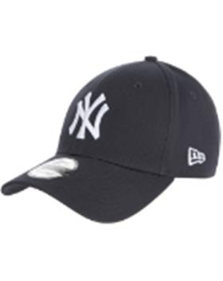 |  | 10531939NVYWHI | 10531939 | NVYWHI | БАНГЛАДЕШ | 10013160/090622/3291500/1 | 100% Хлопок | унисекс | 1242.8813725 | NEYYAN | New York Yankees | MLB | 51 |  |  |  | 63386.95
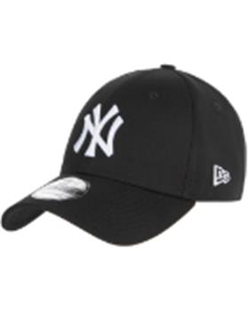 |  | 10531941BLKWHI | 10531941 | BLKWHI | БАНГЛАДЕШ | 10013160/090622/3291500/1 | 100% Хлопок | унисекс | 1237.9866667 | NEYYAN | New York Yankees | MLB | 90 |  |  |  | 111418.8
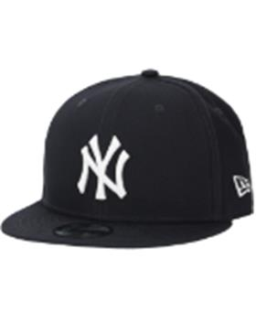 |  | 10531953NVYWHI | 10531953 | NVYWHI | БАНГЛАДЕШ | 10013160/090622/3291500/1 | 100% Хлопок | унисекс | 1823.779 | NEYYAN | New York Yankees | MLB |  | 10 |  | 10 | 36475.58
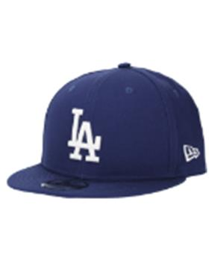 |  | 10531954TEAM | 10531954 | TEAM | БАНГЛАДЕШ | 10013160/090622/3291500/1 | 100% Хлопок | унисекс | 1780.1063636 | LOSDOD | Los Angeles Dodgers | MLB |  | 5 |  | 6 | 19581.17
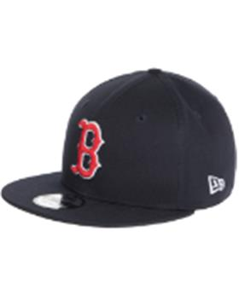 |  | 10531956TEAM | 10531956 | TEAM | БАНГЛАДЕШ | 10702070/060921/0281005/1 | 100% Хлопок | унисекс | 1819.1288235 | BOSRED | Boston Red Sox | MLB |  | 7 |  | 10 | 30925.19
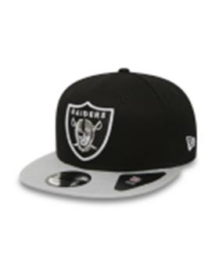 |  | 10879529BLK | 10879529 | BLK | БАНГЛАДЕШ | 10013160/090622/3291500/1 | 100% Хлопок | унисекс | 1829.86 | LASRAI | Las Vegas Raiders | NFL |  | 4 |  | 6 | 18298.6
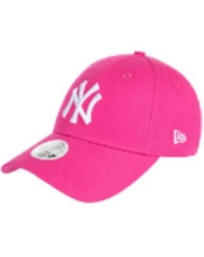 |  | 11157578WHI | 11157578 | WHI | БАНГЛАДЕШ | 10013160/090622/3291500/1 | 100% Хлопок | женский | 1251.855 | NEYYAN | New York Yankees | MLB | 10 |  |  |  | 12518.55
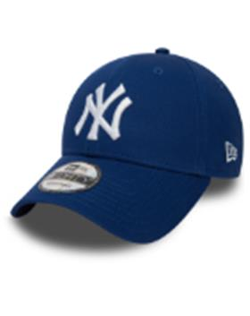 |  | 11157579LRYWHI | 11157579 | LRYWHI | БАНГЛАДЕШ | 10013160/090622/3291500/1 | 100% Хлопок | унисекс | 1226.892 | NEYYAN | New York Yankees | MLB | 50 |  |  |  | 61344.6
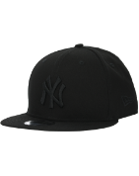 |  | 11180834BLKBLK | 11180834 | BLKBLK | БАНГЛАДЕШ | 10013160/090622/3291500/1 | 100% Хлопок | унисекс | 1826.2829412 | NEYYAN | New York Yankees | MLB |  | 14 |  | 20 | 62093.62
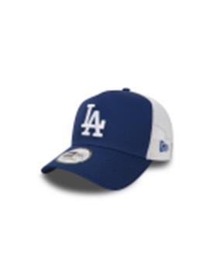 |  | 11405497LRYWHI | 11405497 | LRYWHI | БАНГЛАДЕШ | 10013160/090622/3291500/1 | 100% Хлопок | унисекс | 1537.4413333 | LOSDOD | Los Angeles Dodgers | MLB | 15 |  |  |  | 23061.62
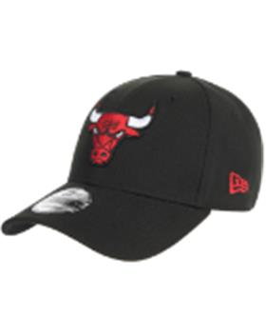 |  | 11405614OTC | 11405614 | OTC | БАНГЛАДЕШ | 10013160/090622/3291500/1 | 100% Полиэстер | унисекс | 1424.198 | CHIBUL | Chicago Bulls | NBA | 10 |  |  |  | 14241.98
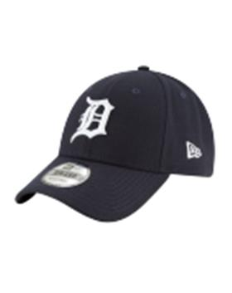 |  | 11576724NAVY | 11576724 | NAVY | БАНГЛАДЕШ | 10013160/090622/3291500/1 | 100% Полиэстер | унисекс | 1380.8866667 |  |  |  | 12 |  |  |  | 16570.64
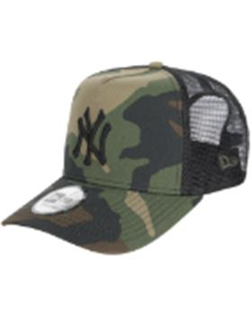 |  | 11579473BLK | 11579473 | BLK | БАНГЛАДЕШ | 10013160/090622/3291500/1 | 100% Хлопок | унисекс | 1594.8711111 | NEYYAN | New York Yankees | MLB | 36 |  |  |  | 57415.36
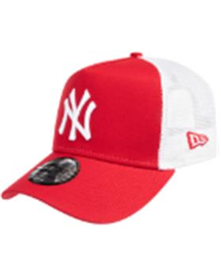 |  | 11588488SCAWHI | 11588488 | SCAWHI | БАНГЛАДЕШ | 10013160/090622/3291500/1 | 100% Хлопок | унисекс | 1523.7866667 | NEYYAN | New York Yankees | MLB | 6 |  |  |  | 9142.72
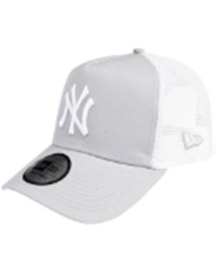 |  | 11588490GRAWHI | 11588490 | GRAWHI | БАНГЛАДЕШ | 10013160/090622/3291500/1 | 100% Хлопок | унисекс | 1531.8188235 | NEYYAN | New York Yankees | MLB | 17 |  |  |  | 26040.92
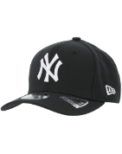 |  | 11871279BLKOTC | 11871279 | BLKOTC | БАНГЛАДЕШ | 10013160/090622/3291500/1 | 95% Полиэстер - 5% Эластан | унисекс | 1808.2822581 | NEYYAN | New York Yankees | MLB |  | 16 |  | 15 | 56056.75
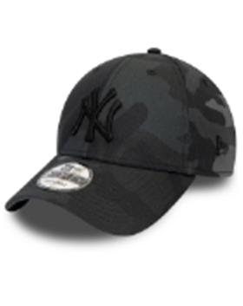 |  | 12051998MNCBLK | 12051998 | MNCBLK | БАНГЛАДЕШ | 10013160/090622/3291500/1 | 100% Хлопок | унисекс | 1221.7272414 | NEYYAN | New York Yankees | MLB | 58 |  |  |  | 70860.18
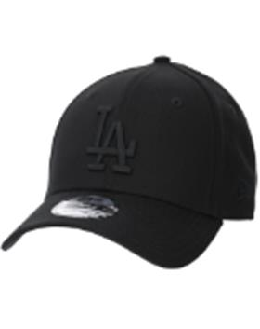 |  | 12052000BLK | 12052000 | BLK | БАНГЛАДЕШ | 10013160/090622/3291500/1 | 100% Хлопок | унисекс | 1235.213 | LOSDOD | Los Angeles Dodgers | MLB | 50 |  |  |  | 61760.65
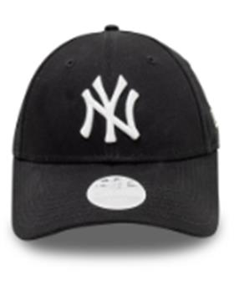 |  | 12122741BLKWHI | 12122741 | BLKWHI | БАНГЛАДЕШ | 10013160/090622/3291500/1 | 100% Хлопок | женский | 1237.9866667 | NEYYAN | New York Yankees | MLB | 30 |  |  |  | 37139.6
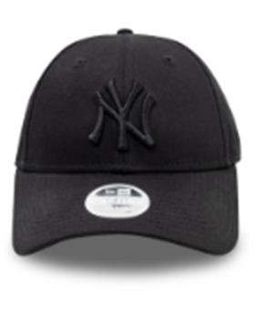 |  | 12122742BLKBLK | 12122742 | BLKBLK | БАНГЛАДЕШ | 10013160/090622/3291500/1 | 100% Хлопок | женский | 1231.0525 | NEYYAN | New York Yankees | MLB | 40 |  |  |  | 49242.1
 |  | 12285467WHI | 12285467 | WHI | БАНГЛАДЕШ | 10013160/090622/3291500/1 | 100% хлопок | унисекс | 1592.06 | NEYYAN | New York Yankees | MLB | 10 |  |  |  | 15920.6
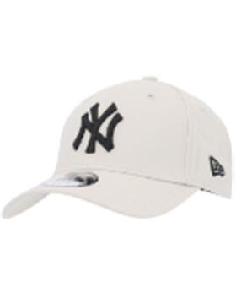 |  | 12380590STN | 12380590 | STN | БАНГЛАДЕШ | 10013160/090622/3291500/1 | 100% Хлопок | унисекс | 1243.534 | NEYYAN | New York Yankees | MLB | 25 |  |  |  | 31088.35
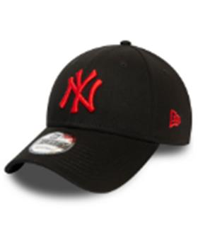 |  | 12380594BLK | 12380594 | BLK | БАНГЛАДЕШ | 10013160/090622/3291500/1 | 100% Хлопок | унисекс | 1210.25 | NEYYAN | New York Yankees | MLB | 2 |  |  |  | 2420.5
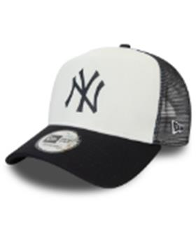 |  | 12380796OTC | 12380796 | OTC | БАНГЛАДЕШ | 10013160/090622/3291500/1 | 100% хлопок | унисекс | 1757.06 | NEYYAN | New York Yankees | MLB | 18 |  |  |  | 31627.08
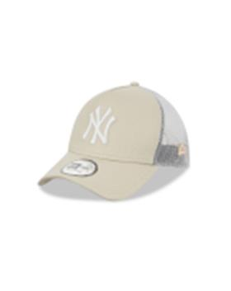 |  | 12523893STNWHI | 12523893 | STNWHI | БАНГЛАДЕШ | 10013160/090622/3291500/1 | 100% хлопок | унисекс | 1527.38 | NEYYAN | New York Yankees | MLB | 19 |  |  |  | 29020.22
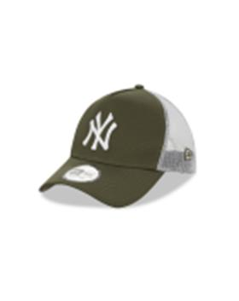 |  | 12523894NOVWHI | 12523894 | NOVWHI | БАНГЛАДЕШ | 10013160/090622/3291500/1 | 100% хлопок | унисекс | 1519.5195833 | NEYYAN | New York Yankees | MLB | 24 |  |  |  | 36468.47
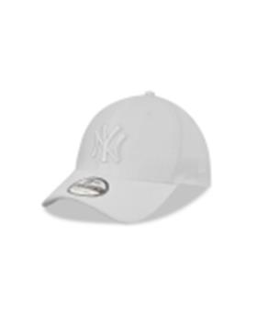 |  | 12523903WHIWHI | 12523903 | WHIWHI | БАНГЛАДЕШ | 10013160/090622/3291500/1 | 100% Полиэстер | унисекс | 1794.56 | NEYYAN | New York Yankees | MLB | 24 |  |  |  | 43069.44
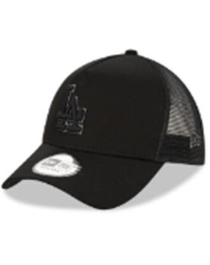 |  | 12523912BLKBLK | 12523912 | BLKBLK | БАНГЛАДЕШ | 10013160/090622/3291500/1 | 100% хлопок | унисекс | 1518.91 | LOSDOD | Los Angeles Dodgers | MLB | 35 |  |  |  | 53161.85
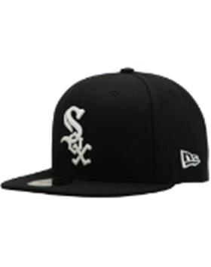 |  | 12572845OTC | 12572845 | OTC | БАНГЛАДЕШ | 10013160/090622/3291500/1 | 100% Полиэстер | унисекс | 1846.65 | CHIWHI | Chicago White Socks | MLB |  |  | 8 |  | 14773.2
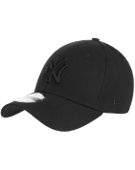 |  | 80468932BLK | 80468932 | BLK | БАНГЛАДЕШ | 10013160/090622/3291500/1 | 100% Хлопок | унисекс | 1243.534 | NEYYAN | New York Yankees | MLB | 50 |  |  |  | 62176.7
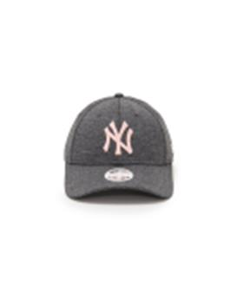 |  | 80489231GRAPNK | 80489231 | GRAPNK | БАНГЛАДЕШ | 10013160/090622/3291500/1 | 100% полиэстер | женский | 1392.1363636 | NEYYAN | New York Yankees | MLB | 11 |  |  |  | 15313.5
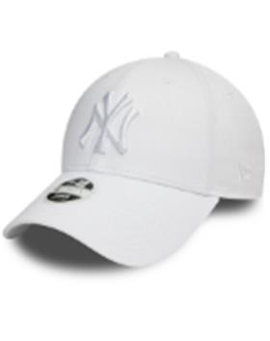 |  | 80524868WHI | 80524868 | WHI | БАНГЛАДЕШ | 10013160/090622/3291500/1 | 100% Хлопок | женский | 1241.45375 | NEYYAN | New York Yankees | MLB | 16 |  |  |  | 19863.26
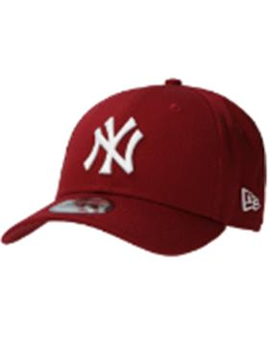 |  | 80636012CARWHI | 80636012 | CARWHI | БАНГЛАДЕШ | 10013160/090622/3291500/1 | 100% Хлопок | унисекс | 1265.7233333 | NEYYAN | New York Yankees | MLB | 15 |  |  |  | 18985.85

